mapa-PDU
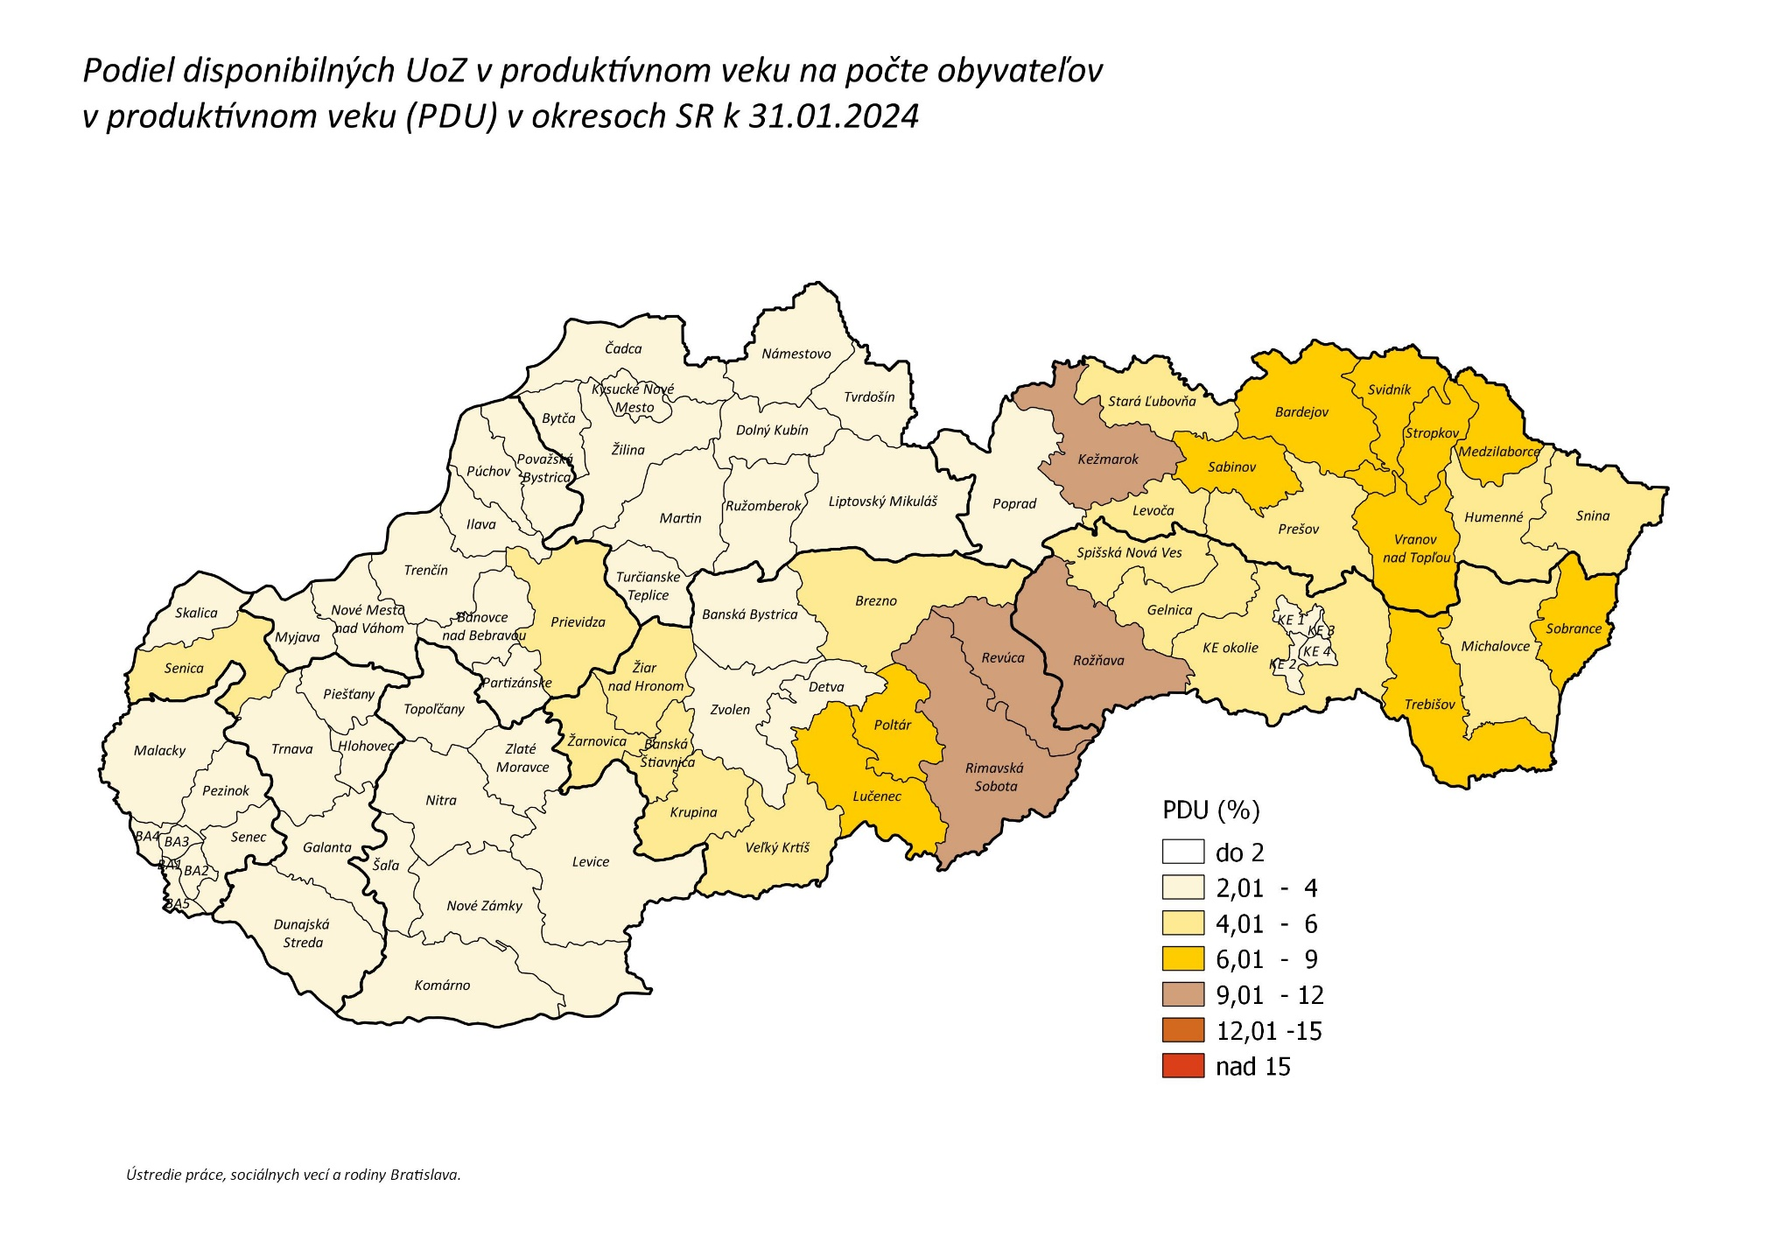
späť na Obsah

Číselníky a klasifikácie

Skratky a pojmy

